综述
业界领先的网络（表格出自《Single Image Super-Resolution via Cascaded Multi-Scale Cross Network》）

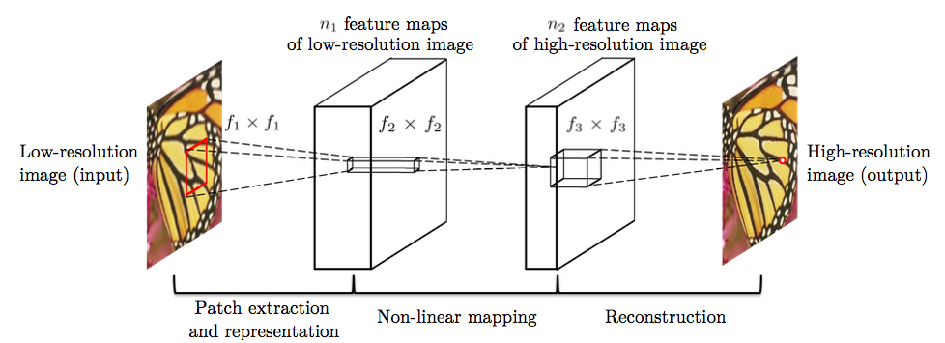
图像超清化 超分辨率重建 | 日复一日的人像临摹练习使得画家能够仅凭几个关键特征画出完整的人脸。同样地，我们希望机器能够通过低清图像有限的图像信息，推断出图像对应的高清细节，这就需要算法能够像画家一样“理解”图像内容。至此，传统的规则算法不堪重负，新兴的深度学习照耀着图像超清化的星空。
http://blog.csdn.net/stdcoutzyx/article/details/70313878

 | 1）

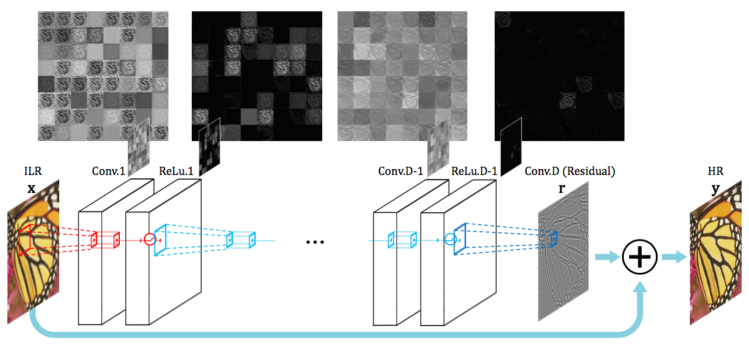
 | 2）

 | 3）感知损失Perceptual Loss
 | 在此之前，使用CNN来解决高清问题时，对图像高清化的评价方式是将CNN生成模型产生的图像和实际图像以像素为单位计算损失函数（一般为欧式距离）。此损失函数得到的模型捕捉到的只是像素级别的规律，其泛化能力相对较弱。 而感知损失，则是指将CNN生成模型和实际图像都输入到某个训练好的网络中，得到这两张图像在该训练好的网络上某几层的激活值，在激活值上计算损失函数 | 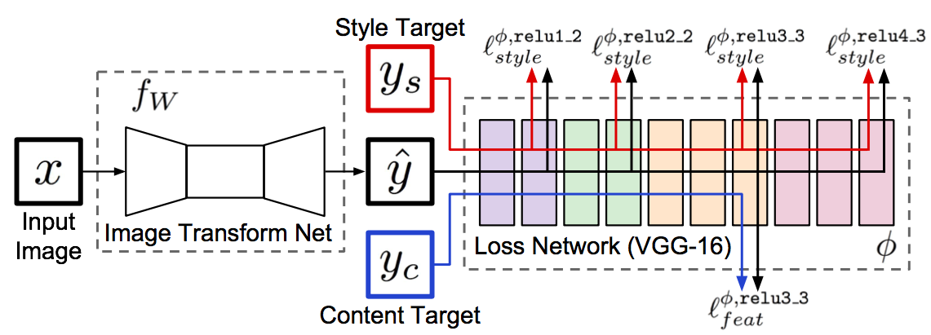

 |  | 常用于GAN网络生成。 Perceptual Loss的出现证明了一个训练好的CNN网络的feature map可以很好的作为图像生成中的损失函数的辅助工具。 | GAN可以利用监督学习来强化生成网络的效果。其效果的原因虽然还不具可解释性，但是可以理解为可以以一种不直接的方式使生成网络学习到规律。

 |  | 图像风格转换算法将图片生成以生成的方式进行处理，如风格转换，是从一张噪音图（相当于白板）中得到一张结果图，具有图片A的内容和图片B的风格。而Perceptual Losses则是将生成问题看做是变换问题。即生成图像是从内容图中变化得到。

 |  | 以前的超分辨率方法，大都使用平均平方误差（Mean Square Error，简称MSE）导出的损失函数（loss），直接最小化MSE loss虽能得到不错的超分辨率结果，但难以避免细节上的模糊，这是MSE本身设计问题导致的。 | ECCV 2016时中提出使用Perceptual loss替代MSE loss，获得了细节更丰富的超分辨率结果，但仍然有进步的空间。而Ledig等人的这篇论文在Perceptual Loss基础上加入GAN loss，约束超分辨率结果需符合自然图像分布规律，使超分辨率结果获得了非常逼真的细节效果。此方法也并非全无缺点，由于GAN loss考虑的是自然图像的整体分布，与具体输入图像（即测试图像）无关，因此恢复的图像细节可能并不忠实于原图，类似「捏造」出假细节，因此不适用于一些追求细节真实性的应用。

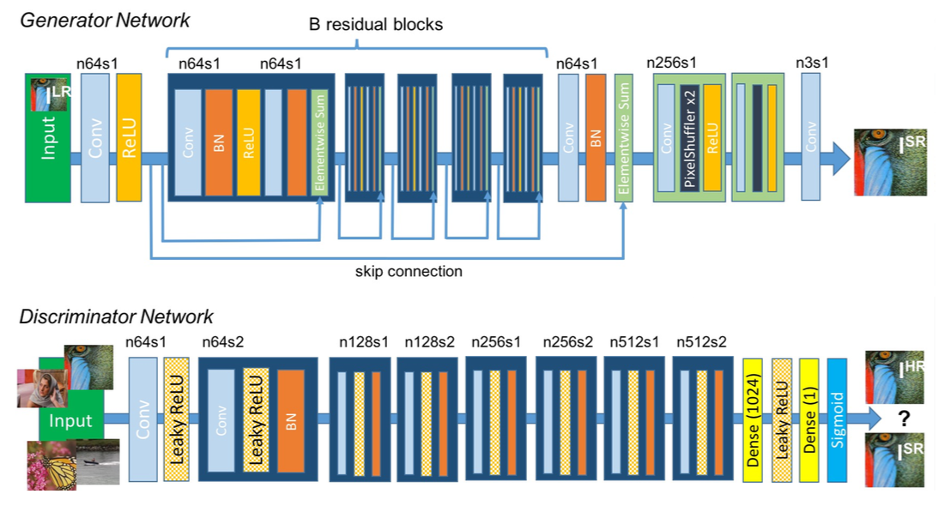
 | 4）对抗神经网络（GAN）

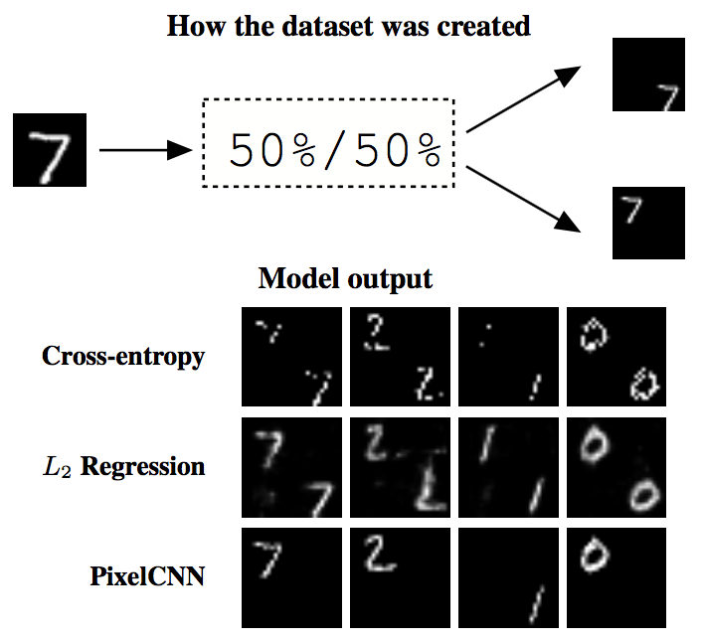
 | 5)像素递归网络(Pixel CNN)
 | 其实，对于图像超清这个问题来说，存在一个关键性的问题，即一张低清图像可能对应着多张高清图像，那么问题来了。
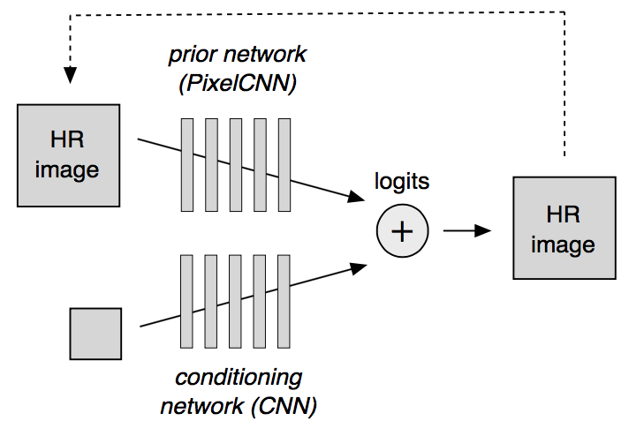

关键在于，不能只用RGB图像数据来训练，要用原始数据。 | 第一，因为神经网络需要成对的图片，一张高分辨率一张低分辨率，来解锁从低清里恢复高清的技能。通常的做法是，对高清图片做降采样 (Downsampling) ，得到对应的那张低清图片。降采样，会间接减少图像的噪点。 而超分辨率通常是要把远处的物体放大，离镜头越远的物体，它所在的区域噪点会越多，因为进入光圈的光子少了。 这样说来，用降采样炮制的数据，不太适合拿来训练超分辨率的技能。

 | 第二，现有的大多数方法，都是直接用8位RGB图像当训练数据的。但RGB图像，不是摄像头的原始数据 (Raw Sensor Data) ，是图像信号处理器 (ISP) 加工过的。这加工步骤会损失一些高频信号，其中一个目的也是降噪。 相比之下，原始数据 (12-14位) 保留了这些高频信号，可能对恢复图像质量有帮助

目前行业最好的图像超分辨算法 RCAN

